关系图
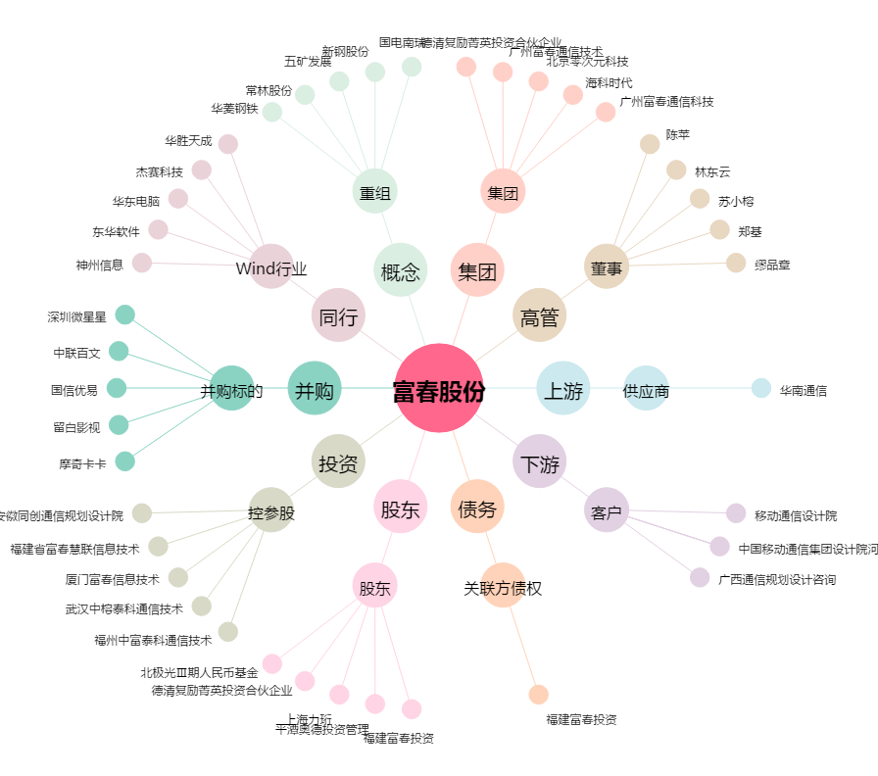
富春股份[300299.SZ] - 关系概览图

